상품제안서
새부리형 네오프렌 패션 마스크 | 상품코드: S44772

 |  |  |  |  |  |  | 02-713-8555 | www.synergygift.co.kr
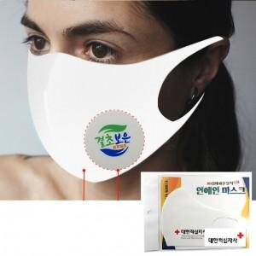

【상세/제작정보】

【인쇄/포장옵션】 | 풀칼라 / 지퍼백

【공급단가】 | 수량 | 200~ | 500~ | 1,000~ | 3,000~ | 5,000~
*VAT별도 | 화이트 | 1,620원 | 1,520원 | 1,470원 | 1,400원 | 1,350원
 | 블랙 | 1,750원 | 1,650원 | 1,590원 | 1,520원 | 1,460원

【상품 URL】 | https://www.synergygift.co.kr:443/src/goods_detail.php?gdno=44772

